Tables de production employées
TABLES DE PRODUCTION EMPLOYEES

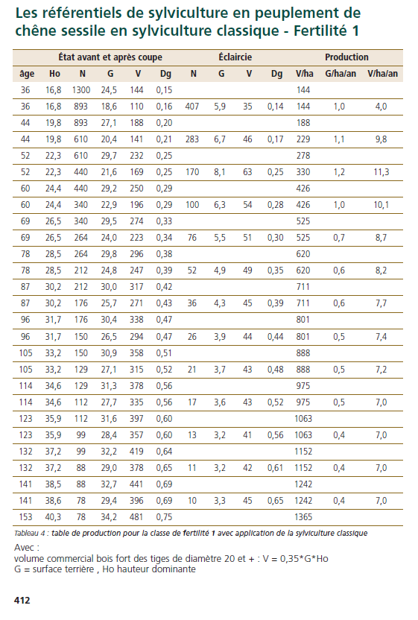
 | Chene sessile

 | Table utilisée : | ONF - Guide des Chenaies Continentales

 |  | Classe de fertilité I (très forte) - sylviculture classique

 | Source : | ONF - Guide des Chenaies Continentales



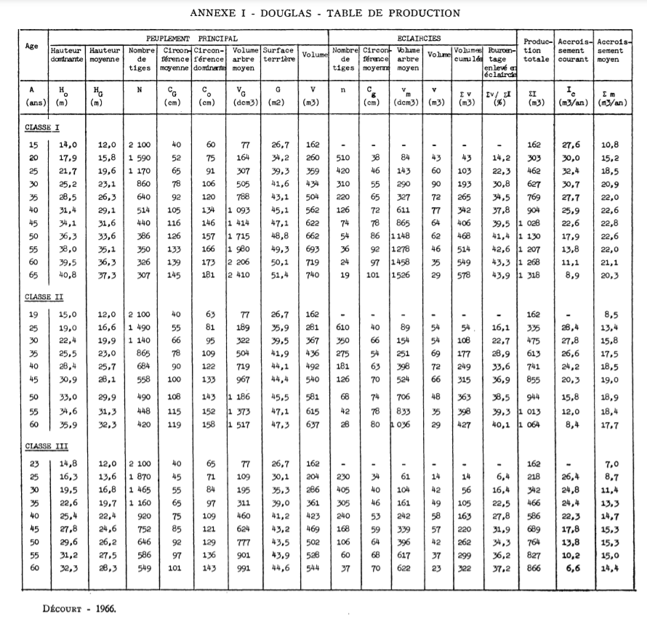
 | Douglas

 | Table utilisée : | Tables de Décourt pour le Douglas dans le nord-est du massif central

 |  | Classe de fertilité 1(très forte)

 | Source : | http://documents.irevues.inist.fr/bitstream/handle/2042/24918/RFF_1967_8-9_547.pdf?sequence=1

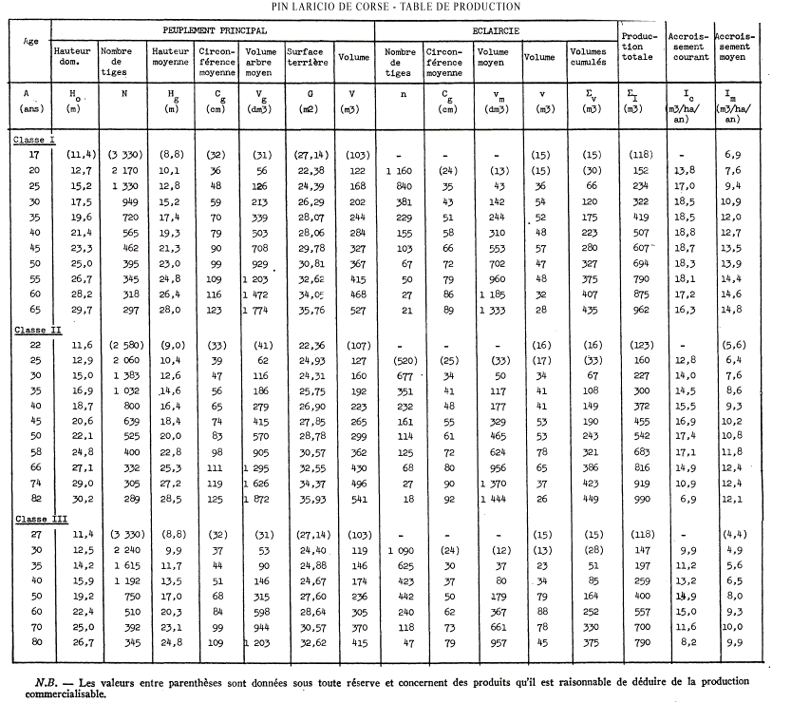
 | Pin Laricio

 | Table utilisée : | Tables de Décourt pour le Pin Laricio de Corse en Sologne

 |  | Classe de fertilité 1 (très forte)

 | Source : | http://documents.irevues.inist.fr/bitstream/handle/2042/24705/RFF_1965_12_818.pdf?sequence=1

